68_สรุปผลการจัดซื้อ ต.ค.67
ข้อมูลโครงการจัดซื้อจัดจ้างในรอบเดือน ปีงบประมาณ พ.ศ. 2568
สถานีตำรวจภูธรตะกั่วป่า
ประจำเดือน ตุลาคม 2567
ลำดับ | ปีงบประมาณ | ชื่อหน่วยงาน | อำเภอ | จังหวัด | กระทรวง | ประเภทหน่วยงาน | ชื่อรายการของงานที่จัดซื้อจัดจ้าง | วงเงินงบประมาณที่ได้รับจัดสรร(บาท) | แหล่งที่มาของงบประมาณ | สถานะการจัดซื้อจัดจ้าง | วิธีการจัดซื้อหรือจัดจ้างฯ | ราคากลาง(บาท) | ราคาที่ตกลงซื้อหรือจ้าง(บาท) | รายชื่อผู้ประกอบการจัดซื้อจัดจ้างที่ได้รับคัดเลือก | เลขที่โครงการในระบบ e - GP
1 | 2568 | สภ.ตะกั่วป่า | ตะกั่วป่า | พังงา | สำนักงานตำรวจแห่งชาติ | หน่วยงานในสังกัดสำนักงานตำรวจแห่งชาติ | ค่าจ้างเหมาบริการทำความสะอาดอาคารที่ทำการ รวม12 เดือน(ต.ค.2567-ก.ย.2568) | 108,000 | สำนักงานตำรวจแห่งชาติ | อยู่ระหว่างการดำเนินการและการตรวจรับ | เฉพาะ เจาะจง | 108,000 | 108,000 | นางนวพร ชุมนพรัตน์ | "ไม่ต้องดำเนินการผ่านระบบ e - GP"

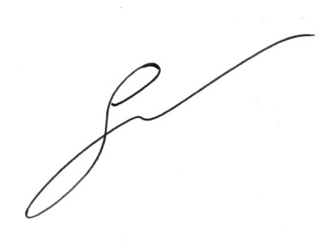
 |  | ตรวจแล้วถูกต้อง

 |  |  |  |  |  |  |  | พ.ต.อ.
 |  | (เจษฎา จันทร์พุ่ม)
 |  | ผกก.สภ.ตะกั่วป่า

